Betting Decisions
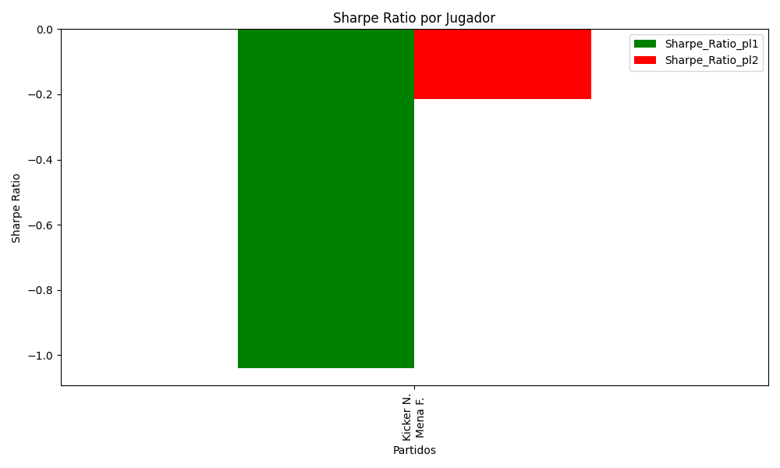
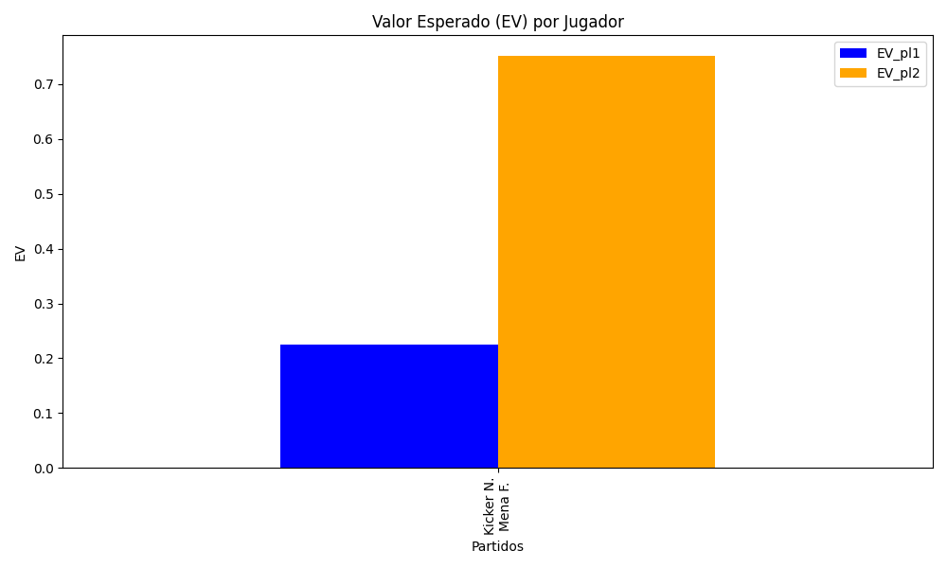
Surface | pl1 | pl1_flag | pl1_hand | pl1_bet | pl2 | pl2_flag | pl2_hand | pl2_bet | Result | DiffProffTime | DiffPts | DiffWeight | DiffHeight | Class | Prob_win_pl1 | Prob_win_pl2 | Accuracy | date_run | EV_pl1 | EV_pl2 | Std_Dev_pl1 | Std_Dev_pl2 | Sharpe_Ratio_pl1 | Sharpe_Ratio_pl2 | Best_Bet_EV | match | Best_Bet | Best_Bet_Sharpe | Money_to_Bet | Prob_Win | Payout
clay | Kicker N. | ARG | Right-Handed | 1.51 | Mena F. | ARG | Right-Handed | 2.42 | 0 | -1 | -65 | -3 | -5 | 1 | 0.48785098269 | 0.51214901731 | 0.6 | 2022-03-07 | 0.22450596654 | 0.75154963922 | 0.75477709318 | 1.2096427586 | -1.0406967044 | -0.21365842018 | 0.75154963922 | Kicker N. Mena F. | pl2 | -0.21365842018 | 5.88 | 0.51214901731 | 2.42

Monte Carlo Summary
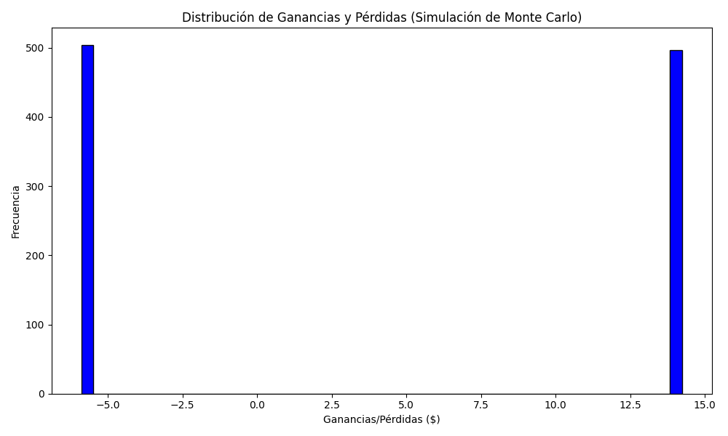
Promedio de Ganancia/Pérdida | Mediana de Ganancia/Pérdida | Ganancia/Pérdida Máxima | Ganancia/Pérdida Mínima | Probabilidad de Ganancia (>0)
4.0943616 | -5.88 | 14.2296 | -5.88 | 0.496

